Инструкция
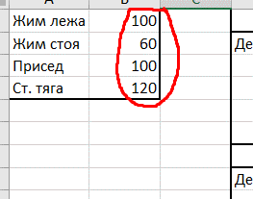

 | Для запуска цикла просто введите свои одноповторные максимумы в четырех упражнениях.
 | Имейте ввиду, что максимумы должны быть протестированы, а не угаданы, иначе программа может оказаться слишком тяжелой или слишком легкой.

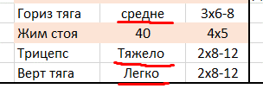
 |  | Нагрузка во вспомогательных упражнениях обозначается, как "тяжело", "средне" и "легко".

 |  | Тяжело - подход останавливается примерно за 1 повтор до отказа.
 |  | Средне - подход останавливается за 2-3 повтора до откза.
 |  | Легко - подход останавливается за 4-5 повторов до откза.

Не пренебрегайте данной маркировкой. В противном случае, вы рискуете не дожить до конца программы или остаться без результата.

Вертикальные и горизонтальные тяги вы можете выбирать на ваше усмотрение, более того, поскольку данные модели движения тренируются дважды в неделю, вы можете выполнять разные упражнения в разные тренировочные дни.

На бицепс и трицепс выбирайте любые локальные упражнения. То есть отжимания на брусьях или подтягивания нижним хватом не подойдут. Зато разгибания на блоке и подъем гантелей на бицепс будут как раз.

В целом, план представляет из себя программу в стиле врех-низ. Вы, теоретически можете пройти его без вспомогательных подъемов, выполняя только жим лежа, приседания, жим стоя и становую тягу. Разумный минимализм.

